Sheet1
狼人杀新手帮助
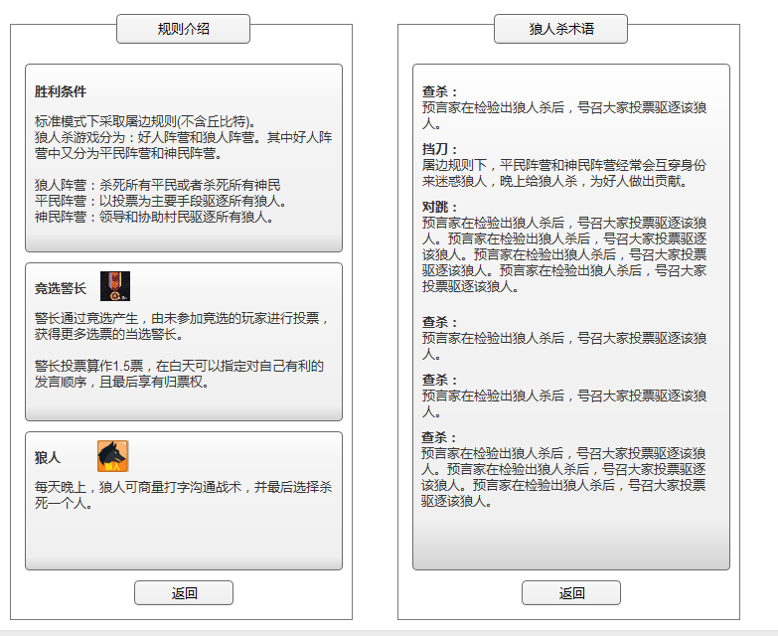

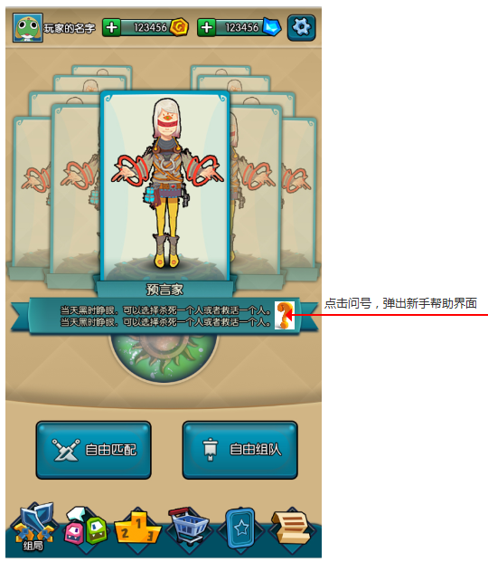
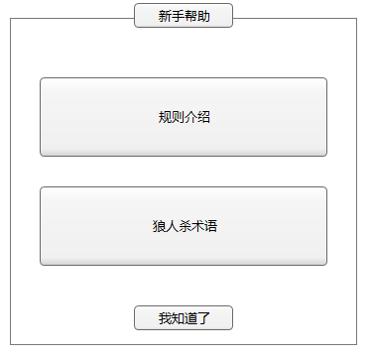

 | 系统规则说明
 |  | 1）点击主界面问号，弹出新手帮助窗口。
 |  | 2）新手帮助目前分为两块，规则介绍和狼人杀术语。
 |  | 3）点击规则介绍，出现规则介绍页面，规则介绍页面支持滑动，图标和文字策划配置。可直接填erl文件。点击返回，返回到新手帮助窗口
 |  | 4）狼人杀术语，界面支持滑动，文字策划配置，可直接填erl文件。点击返回，返回到新手帮助窗口。

3 | 房间内排麦列表

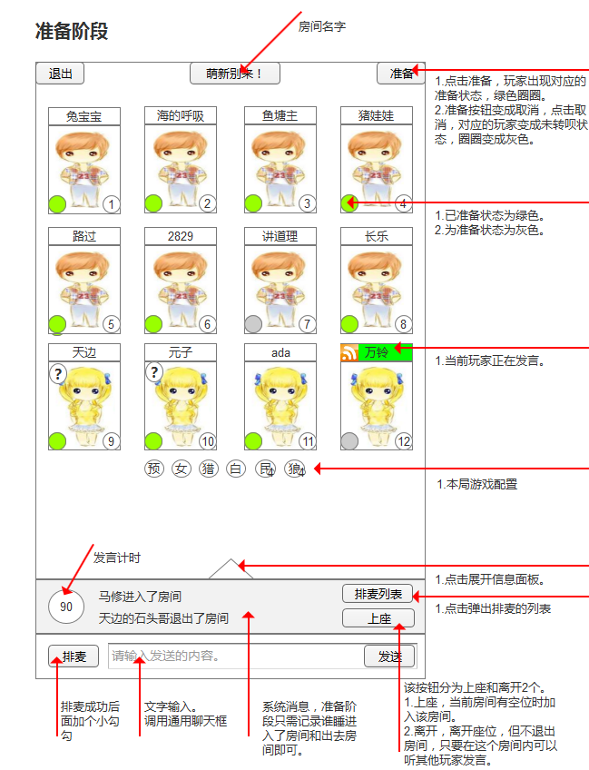
 |  |  | 1、准备阶段
 |  |  |  | 1）若有人排麦，则按排麦列表顺序发言，发言时长最多60S
 |  |  |  | 2）当所有玩家准备，屏幕中央出现倒计时，倒计时5秒后，游戏开始。

 |  |  | 2、点击排麦列表
 |  |  |  | 1）点击排麦列表弹出当前正在排麦的人员，如右图。
 |  |  |  | 2）若玩家有排麦，则显示他前面还有几位玩家，若没有则显示，您没有排麦。
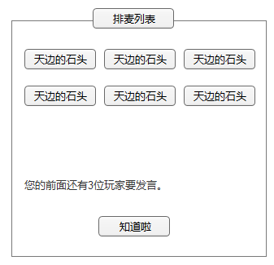

 |  |  |  | 3）玩家点击排麦后，按玩家点击的先后顺序形成排麦列表。
 |  |  |  | 4）每个人发言时间60秒，也可以点击结束发言。
 |  |  |  | 5）上一位排麦玩家，结束发言后，下一位发言。直到排麦列表没有人。

